표지
EMR 센스 견적서

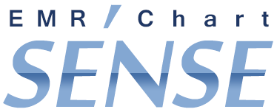

㈜네오소프트뱅크

